Sheet1
 | ThreeSumA |  | ThreeSumB
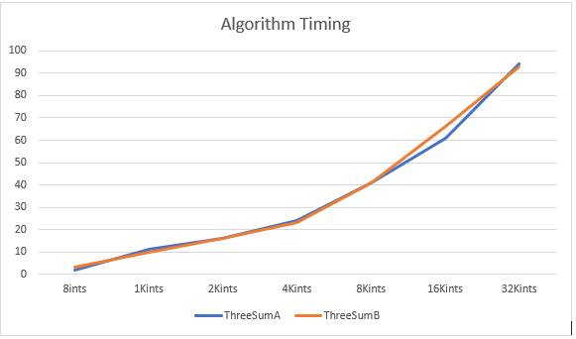
Milliseconds |  | Input File | MS | Input File
2 |  | 8ints | 3 | 8ints
11 |  | 1Kints | 10 | 1Kints
16 |  | 2Kints | 16 | 2Kints
24 |  | 4Kints | 23 | 4Kints
41 |  | 8Kints | 41 | 8Kints
61 |  | 16Kints | 66 | 16Kints
94 |  | 32Kints | 93 | 32Kints

